Original



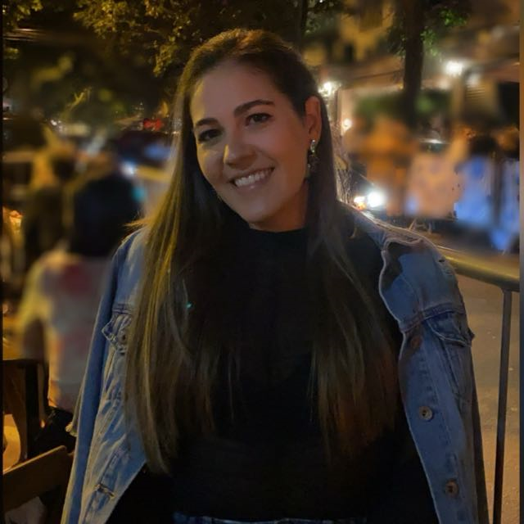

Cortado
Nome | Imagem
Carol | 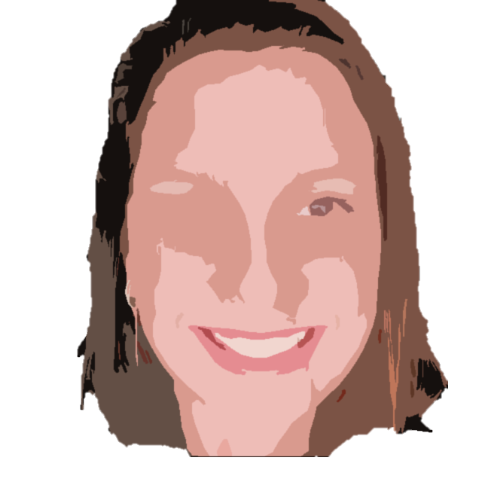
Pedro | 
João | 
Bruna

